市场大盘
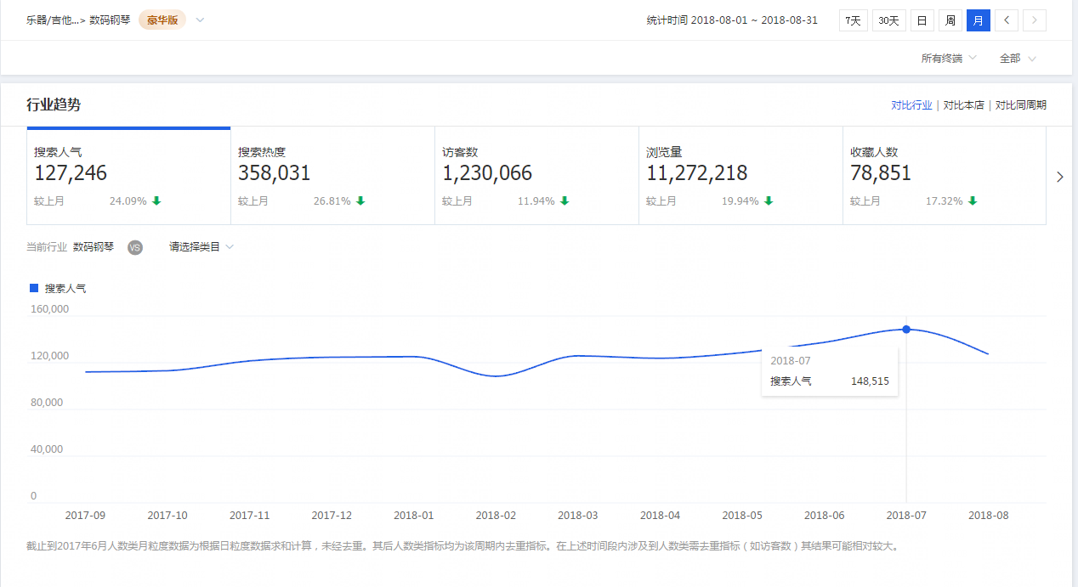
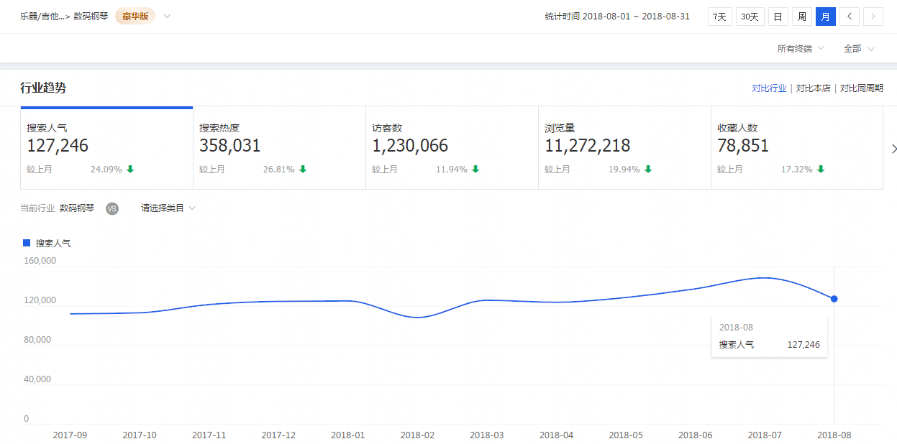
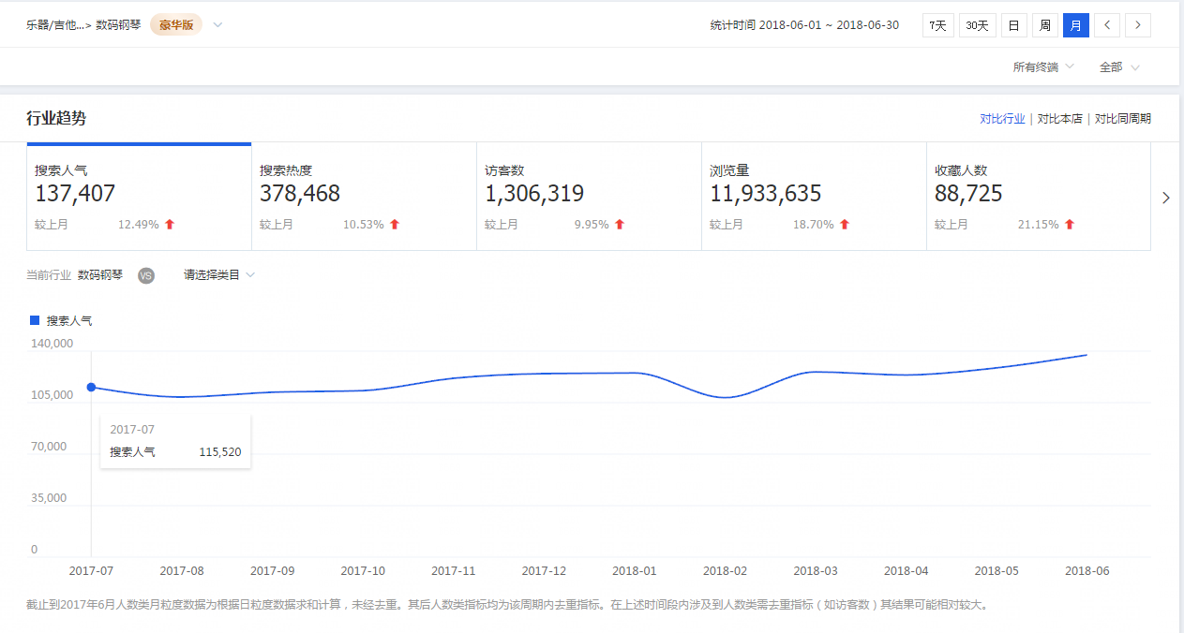
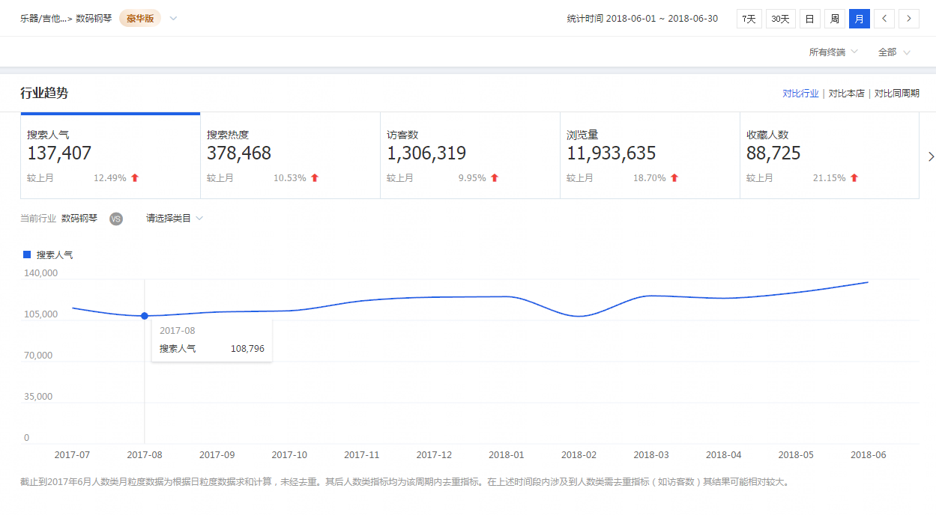
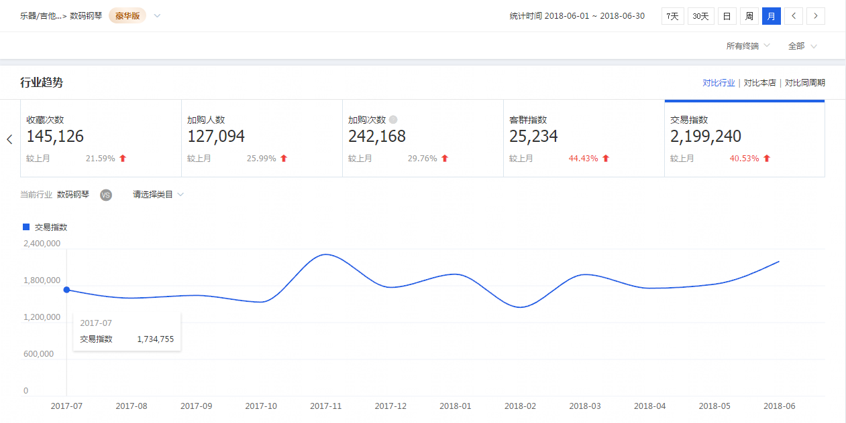
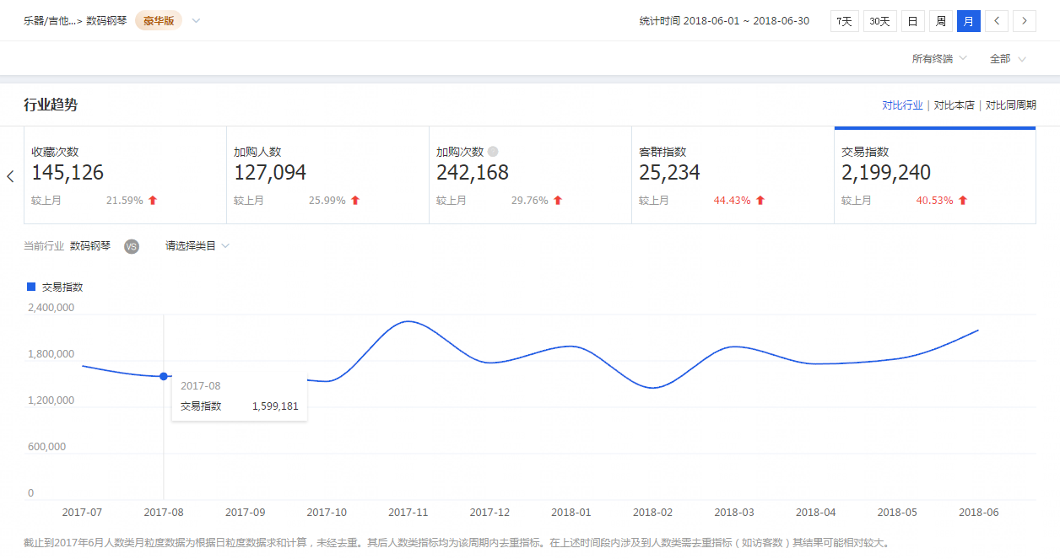
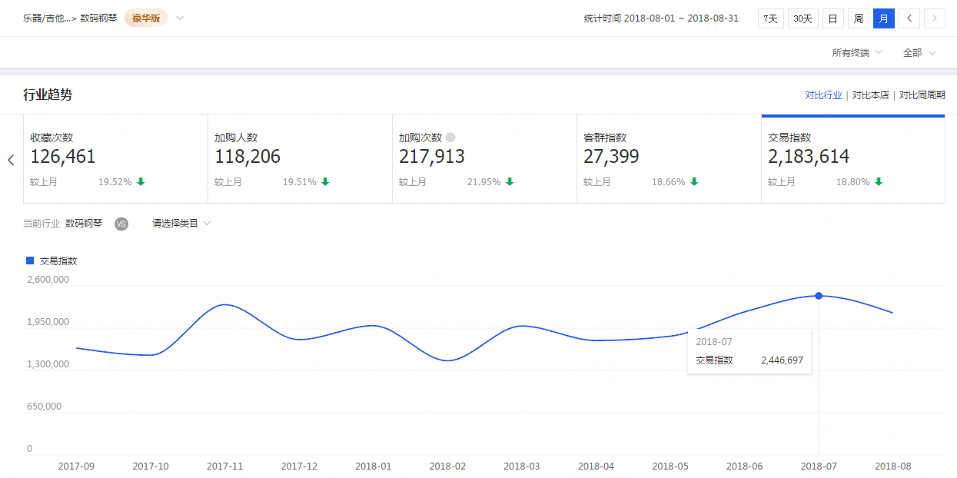
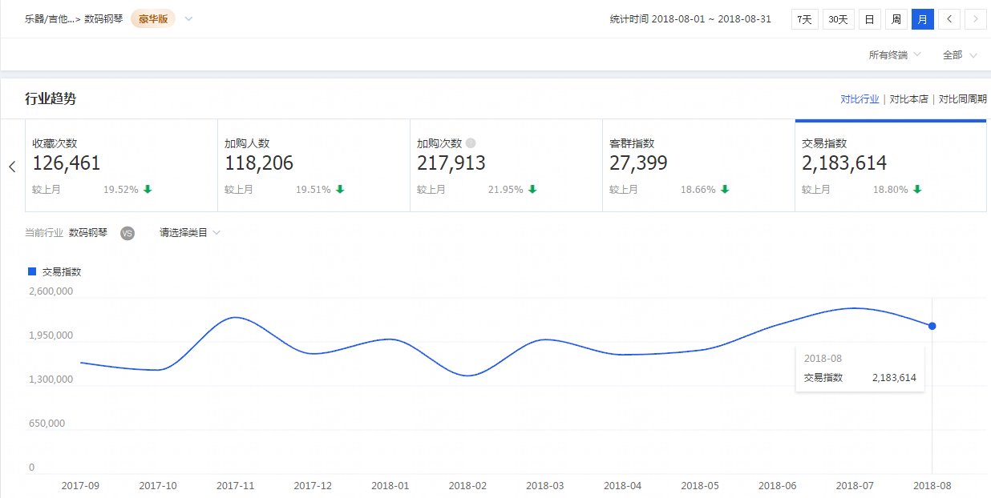
市场大盘

根据今年4-8月份相比上一年4-8月份同期市场大盘数据反馈 数码钢琴市场整体来说市场容量在增大，搜索人气，交易指数都有很大幅度的增长，是一个增长趋势很明显的市场

品牌分析
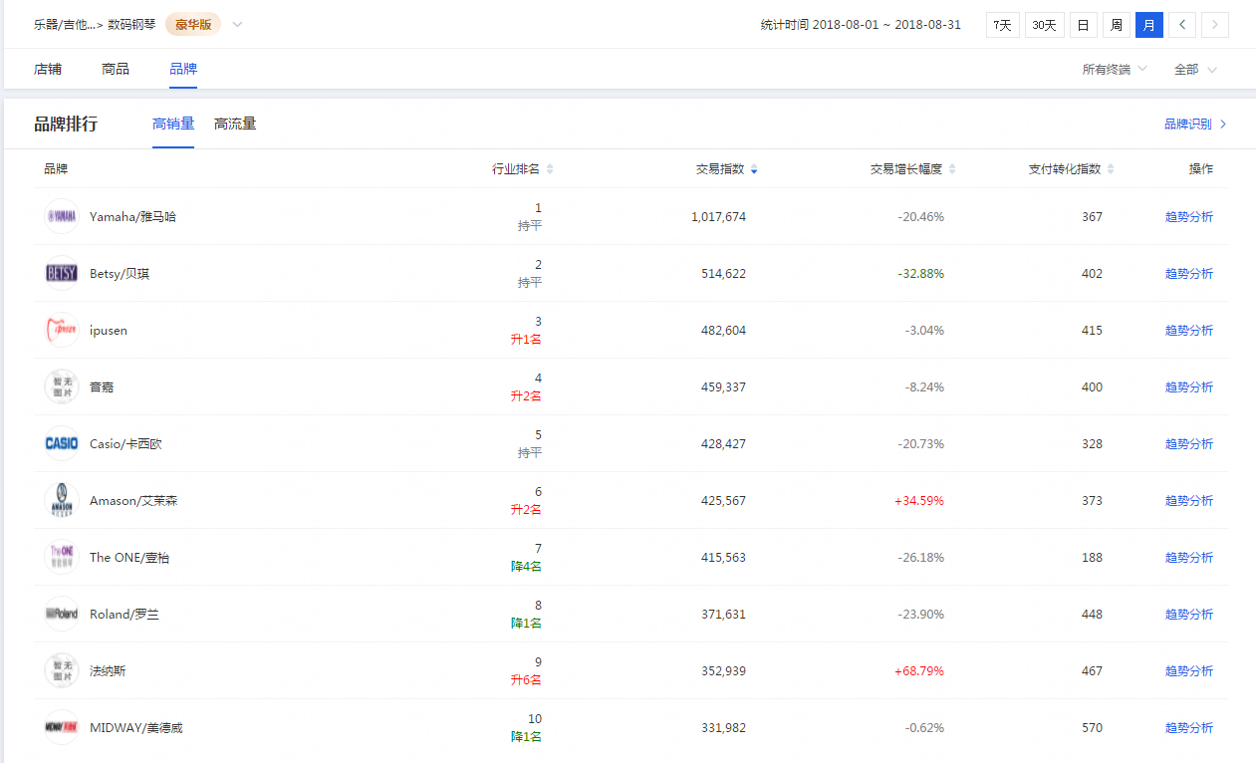
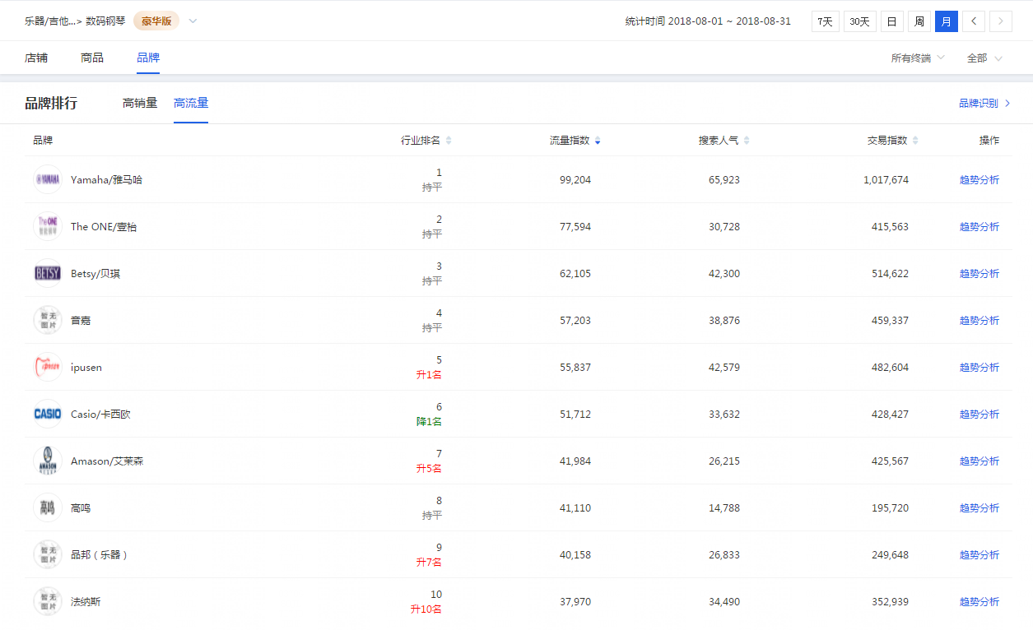
品牌分析

8月品牌热销排行前五 雅马哈 贝琪 ipusen 音嘉 卡西欧 | 8月高流量品牌排名前五 雅马哈 THE ONE 贝琪 音嘉 ipusen

属性洞察
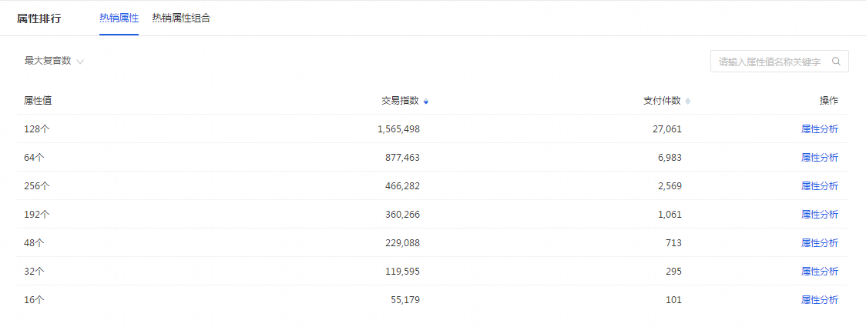
属性分析

热销属性 支持智能设备：ios android 示范曲数：51-100首 11-50 101以上 10以下 踏板数：3 三踏 是否有导购视频：有 最大复音数：128个 64个 256个 适用人群：通用 成人 儿童 款式：立式 便携式 使用场景：家庭使用 普通 准专业 演出 学生用 适用对象：家庭教学 初学者 专业演奏 高端定位 专业院校 键数：88键 61键 49键 键盘类型：重锤键盘 全配重键盘 力度键盘 半配重键盘 音色数：100种以下 101-200 201种以上

行业热词榜
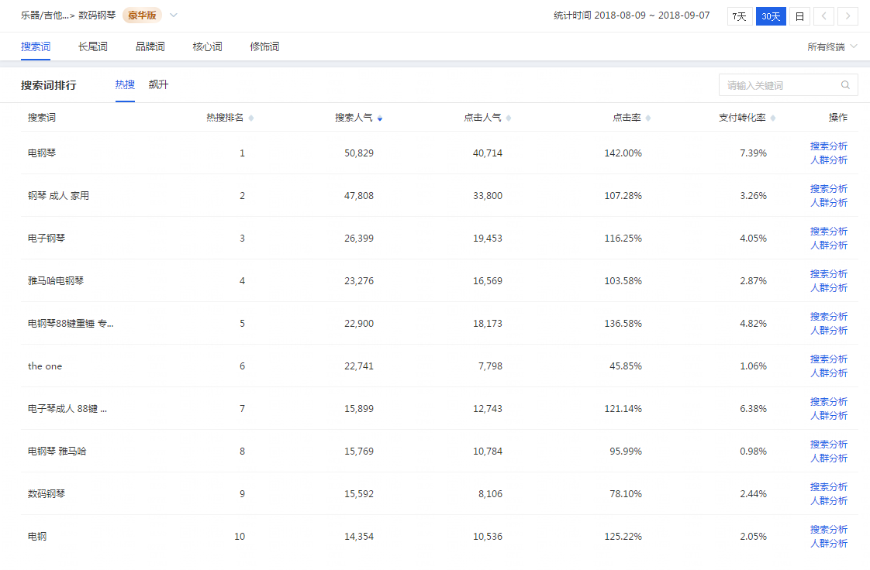
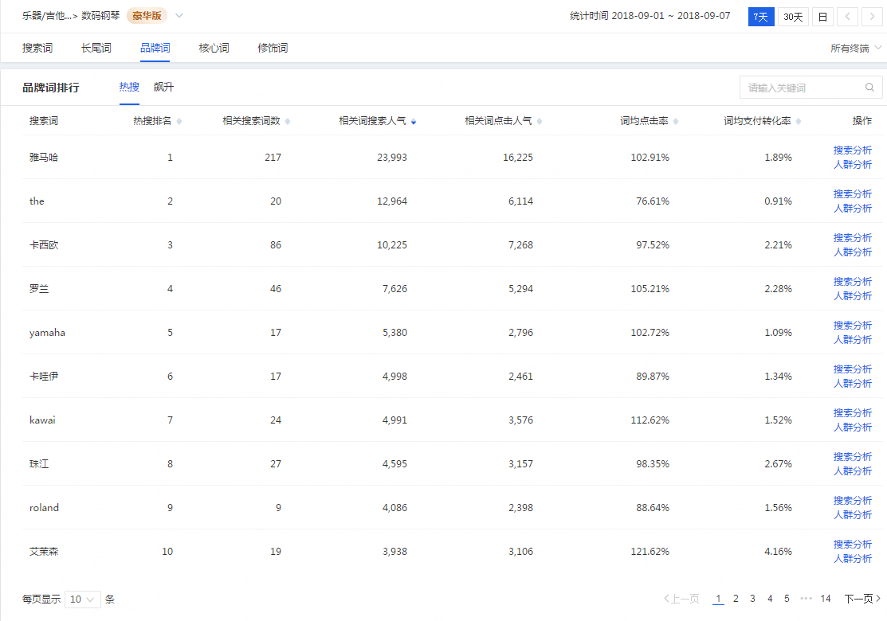
行业热词榜

热门搜索词top10 电钢琴 钢琴 成人 家用 电子钢琴 雅马哈电钢琴 电钢琴88键重锤 专业 成人 the one 电子琴成人 88键 专业 电钢琴 雅马哈 数码钢琴 电钢 | 热门品牌词top10 雅马哈 the 卡西欧 罗兰 yamaha 卡哇伊 kawai 珠江 roland 艾茉森

买家人群画像
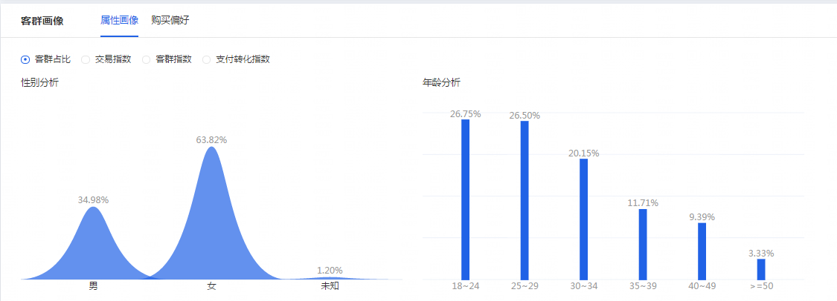
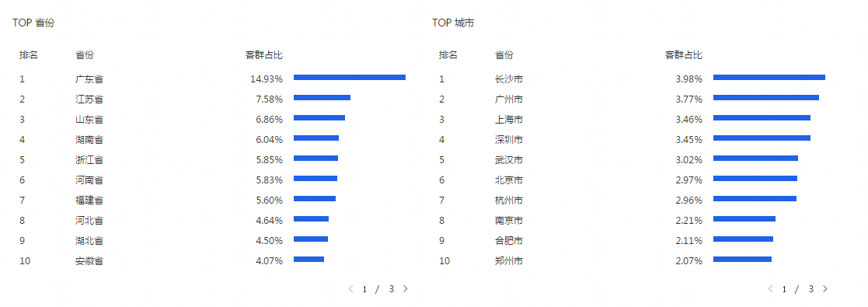
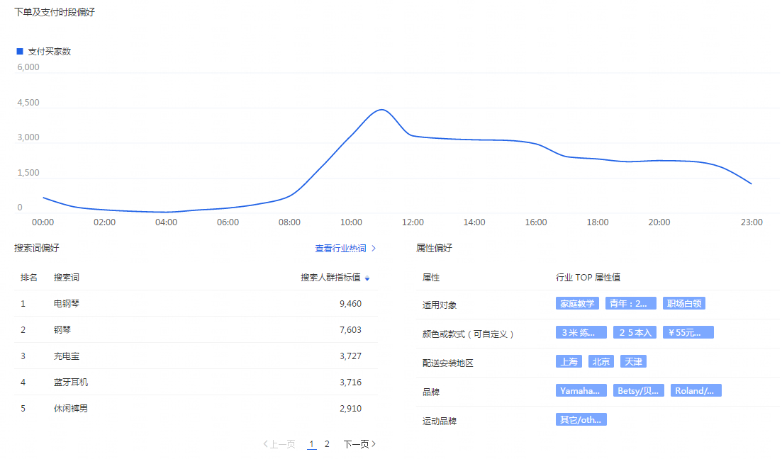
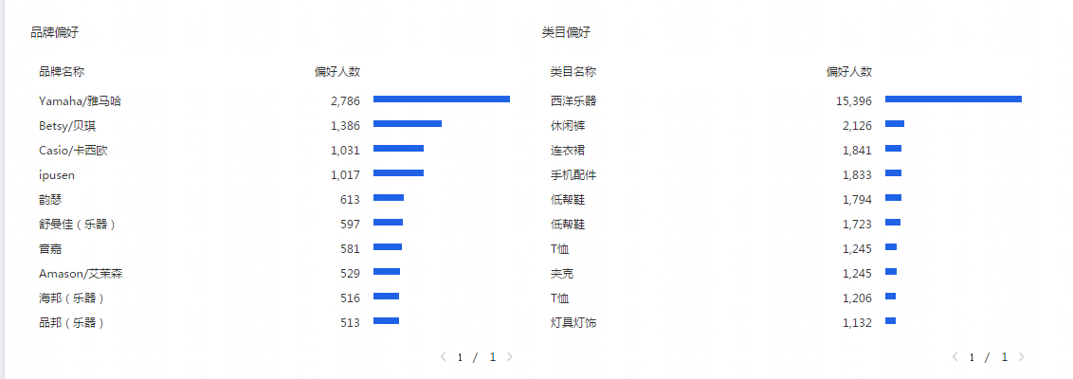
买家人群画像

性别：女63.82% 男34.98% 年龄：18-30岁占比超过50% 省份分布排行top5：广东省 江苏省 山东省 浙江省 河南省 城市分布排行top5：广州市 深圳市 上海市 杭州市 北京市 | 下单及支付时段分布：9 - 23 搜索词偏好：钢琴 电钢琴 买家品牌购买偏好：雅马哈 贝琪 卡西欧

近七天搜索人气排名前十
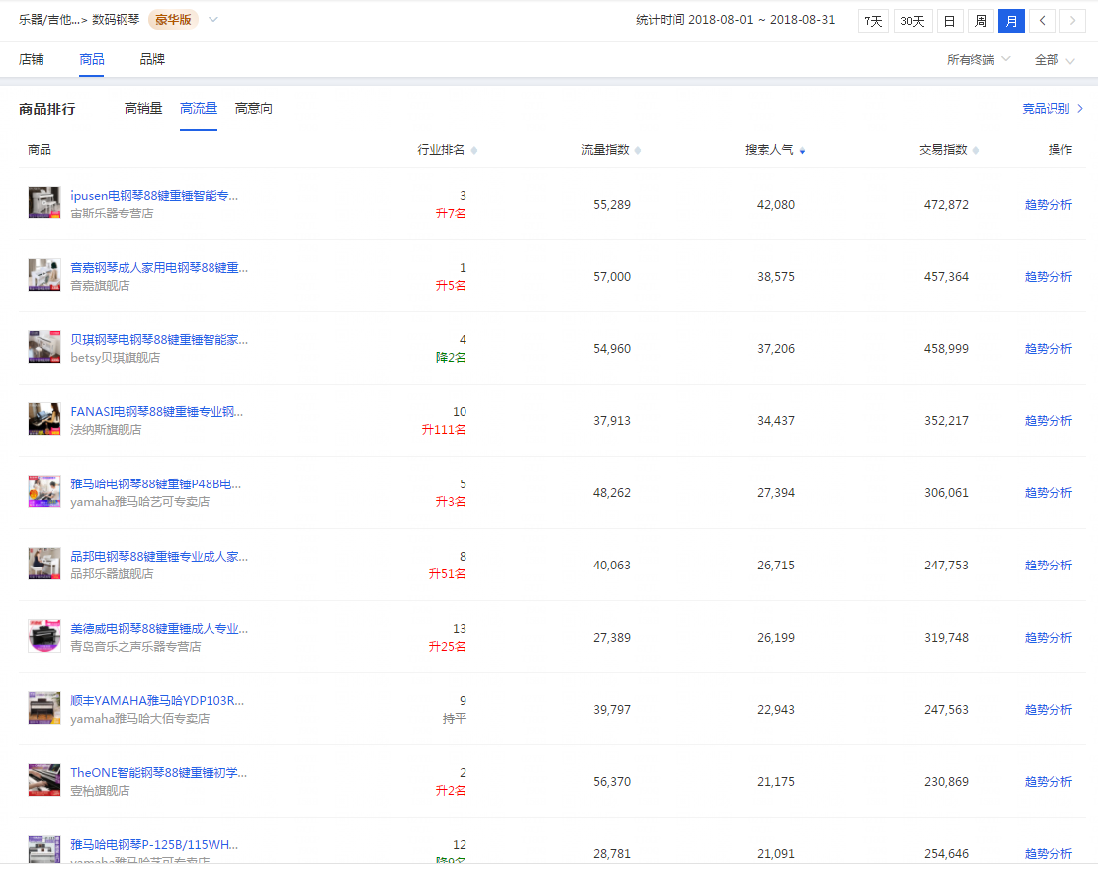

近七天热销排名前十
